Beoordelen proefopdrachten
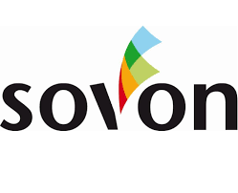
 | Afdrukkwaliteit testdocument 1 | Afdrukkwaliteit testdocument 2
Balken en teksten | Grijswaarden | Grijswaarden
 | Lichte tinten | Lichte tinten
 | Felle tinten | Felle tinten
 | Teksten in kleur | Teksten in kleur
Logo | Kleur/contrast | N.V.T.
Algemeen | Strepen | Strepen
 | Recht | Recht
SCORE:
Beter | dan eigen afdrukken | dan eigen afdrukken
Vergelijkbaar | met eigen afdrukken | met eigen afdrukken
Matig
Onacceptabel

Te beoordelen type machines:
Type 1: Full color printer minimaal 30 PPM
Type 2: Full color MFP minimaal 40 PPM
Type 3: Full color repromachine minimaal 65 PPM
Type 4: Full color MFP minimaal 65 PPM

